Átlagszámító
🍞 |  |  | S. átlag: | Felvett Kreditek | Teljesített Kreditek | KHA | KI | KKI | OKKI | 1 | 1. szemeszter tárgyai: | Kredit | Jegy | TÁK | TÁJ | KÉ | 2 | 2. szemeszter tárgyai: | Kredit | Jegy | TÁK | TÁJ | KÉ | 3 | 3. szemeszter tárgyai: | Kredit | Jegy | TÁK | TÁJ | KÉ | 4 | 4. szemeszter tárgyai: | Kredit | Jegy | TÁK | TÁJ | KÉ | 5 | 5. szemeszter tárgyai: | Kredit | Jegy | TÁK | TÁJ | KÉ | 6 | 6. szemeszter tárgyai: | Kredit | Jegy | TÁK | TÁJ | KÉ
 |  | 1. szemeszter | 4.45 | 29 | 29 | 4.43 | 4.30 | 4.30 | 4.30 | Csúszás: | Matematikai alapok | 4 | 3 | 4 | 3 | 12 |  | Algoritmusok és adatszerkezetek I. Gy (2) | 3 | 4 | 3 | 4 | 12 |  | Algoritmusok és adatszerkezetek II Ea | 2 | 2 | 2 | 2 | 4 |  | Formális nyelvek és a fordítóprogramok alapjai Ea | 2 | 3 | 2 | 3 | 6 |  | Számításelmélet Ea | 2 |  | 2 | 0 |  |  | Szakdolgozati Konzultáció | 20 |  | 20 | 0
 |  | 2. szemeszter | 3.88 | 33 | 33 | 3.80 | 4.27 | 4.27 | 4.28 | 2 szemeszter | Programozás | 6 | 5 | 6 | 5 | 30 |  | Algoritmusok és adatszerkezetek I. Ea (2) | 2 | 2 | 2 | 2 | 4 |  | Algoritmusok és adatszerkezetek II Gy | 3 | 4 | 3 | 4 | 12 |  | Formális nyelvek és a fordítóprogramok alapjai Gy | 3 | 5 | 3 | 5 | 15 |  | Számításelmélet Gy | 3 | 5 | 3 | 5 | 15 |  |  |  |  | 0 | 0
 |  | 3. szemeszter | 3.60 | 30 | 25 | 3.56 | 3.00 | 2.50 | 3.65 | 1 szemeszter | Imperatív programozás | 5 | 4 | 5 | 4 | 20 |  | Objektumelvű programozás (2) | 6 | 5 | 6 | 5 | 30 |  | Analízis II Ea | 2 | 1 |  |  |  |  | Analízis II Ea | 2 | 3 | 2 | 3 | 6 |  | Adatbázisok II. Ea | 2 |  | 2 | 0
 |  | 4. szemeszter | 4.27 | 26 | 26 | 4.10 | 3.70 | 3.70 | 3.65 | Jó ha megvan | Számítógépes rendszerek | 5 | 5 | 5 | 5 | 25 |  | Analízis I. Ea | 2 | 3 | 2 | 3 | 6 |  | Analízis II Gy | 3 | 1 |  |  |  |  | Analízis II Gy | 2 | 2 | 2 | 2 | 4 |  | Adatbázisok II. Gy | 4 | 4 | 4 | 4 | 16
 |  | 5. szemeszter | 2.28 | 38.7 | 24 | 2.00 | 2.73 | 1.70 | 3.15 | Van | Funkcionális programozás | 5 | 5 | 5 | 5 | 25 |  | Analízis I. Gy | 3 | 2 | 3 | 2 | 6 |  | Eseményvezérelt alkalmazások (1) | 5 | 3 | 5 | 3 | 15 |  | Adatbázisok I Ea | 2 | 4 | 2 | 4 | 8 |  | Numerikus módszerek I. Ea | 2 |  | 2 | 0
 |  | 6. szemeszter |  | 20 | 0 | 0.00 | 0.00 | 0.00 | 2.33 | :) | Egyetemi alapozó és tanulásmódszertani kurzus | 1 | 5 | 1 | 5 | 5 |  | Diszkrét matematika I. Ea | 2 | 5 | 2 | 5 | 10 |  | Diszkrét matematika II Ea | 2 | 3 | 2 | 3 | 6 |  | Adatbázisok I Gy | 2 | 5 | 2 | 5 | 10 |  | Numerikus módszerek I. Gy | 3 | 3 | 3 | 3 | 9
 |  | Összesen | 3.60 | 176.7 | 137 | 3.88 | - | - | - | Tippek | Innovatív vállalkozás menedzsment | 3 | 4 | 3 | 4 | 12 |  | Diszkrét matematika I. Gy | 3 | 4 | 3 | 4 | 12 |  | Diszkrét matematika II Gy | 3 | 4 | 3 | 4 | 12 |  | Szoftvertechnológia (2) | 5 | 5 | 5 | 5 | 25 |  | Többváltozós függvénytan | 4 | 2 | 4 | 2 | 8
Állami kalkulátor | Év: |  |  | Tutorial by Kenyér | www.youtube.com/watch?v=dQw4w9WgXcQ |  |  |  |  |  |  |  |  |  |  |  |  | Programozási nyelvek | 6 | 3 | 6 | 3 | 18 |  | Logika Gy | 3 | 5 | 3 | 5 | 15 |  | Oktatási módszetani szeminárium | 2 | 5 | 2 | 5 | 10 |  | Telekomunikációs hálózatok Ea | 2 | 2 | 2 | 2 | 4
Állami | 3 |  |  |  |  |  |  |  |  |  |  |  |  |  |  |  |  | Web-fejlesztés | 3 | 5 | 3 | 5 | 15 |  | Logika Ea | 2 | 3 | 2 | 3 | 6 |  | Típuselmélet Gy | 3 | 4 | 3 | 4 | 12 |  | Telekomunikációs hálózatok Gy | 3 | 5 | 3 | 5 | 15
 |  |  |  |  |  |  |  |  |  |  |  |  |  |  |  |  |  | Jogi ismeretek | 3 | 5 | 3 | 5 | 15 |  | Programozáselmélet Ea | 2 | 4 | 2 | 4 | 8 |  | Operációs rendszerek Ea+Gy | 3 | 5 | 3 | 5 | 15 |  | Konkurens prrogramozás | 3 |  | 3 | 0
 |  |  |  |  |  |  |  |  |  |  |  |  |  |  |  |  |  |  |  |  |  |  |  |  | Programozáselmélet Gy | 3 | 4 | 3 | 4 | 12 |  |  |  |  |  |  |  |  | Programozási nyelvek (C++) | 5 | 3 | 5 | 3 | 15
 |  |  |  |  |  |  |  |  |  |  |  |  |  |  |  |  |  |  |  |  |  |  |  |  |  |  |  |  |  |  |  |  |  |  |  |  |  |  | Mesterséges intelligencia | 3 |  | 3 | 0

 |  |  |  |  |  |  |  |  |  |  |  |  |  |  |  |  |  |  |  |  |  |  |  |  |  |  |  |  |  |  |  |  |  |  |  | Összes |  | 45 | 18.25 | 0.85
 |  |  |  |  |  |  |  |  |  |  |  |  |  |  |  |  |  |  |  |  |  |  |  |  |  |  |  |  |  |  |  |  |  |  |  | Van |  | 20 | 13.75 | 0.75
 |  |  |  |  |  |  |  |  |  |  |  |  |  |  |  |  |  |  |  |  |  |  |  |  |  |  |  |  |  |  |  |  |  |  |  |  |  |  | 7 | 0.6
 |  |  |  |  |  |  |  |  |  |  |  |  |  |  |  |  |  |  |  |  |  |  |  |  |  |  |  |  |  |  |  |  |  |  |  |  |  |  | 2.5 | 0.5

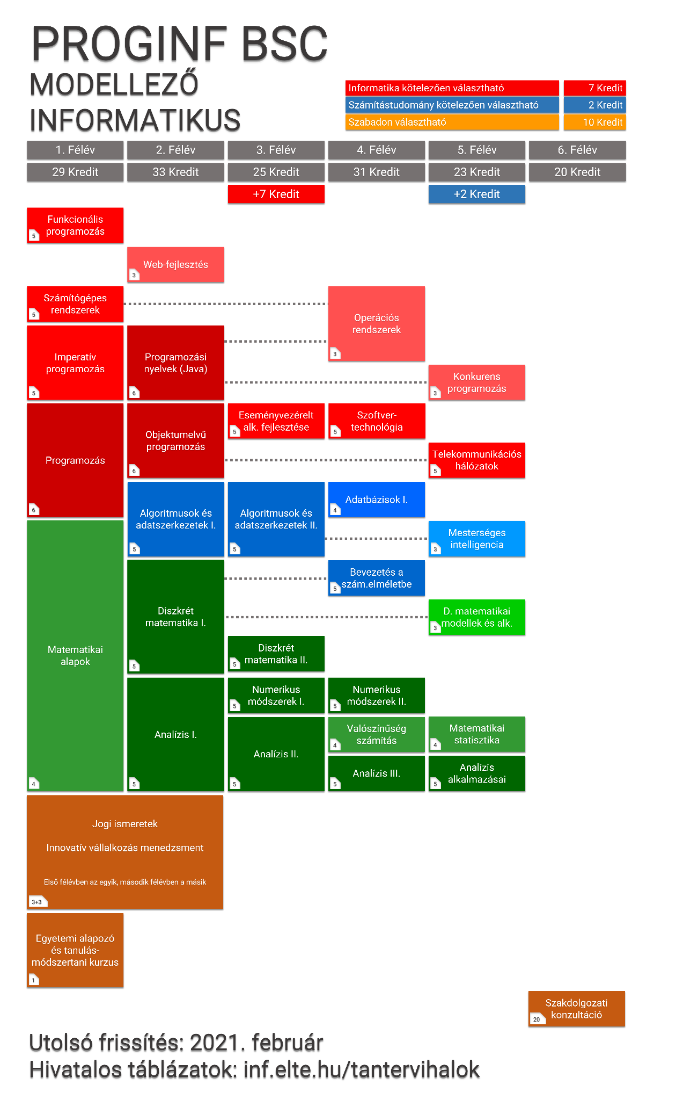
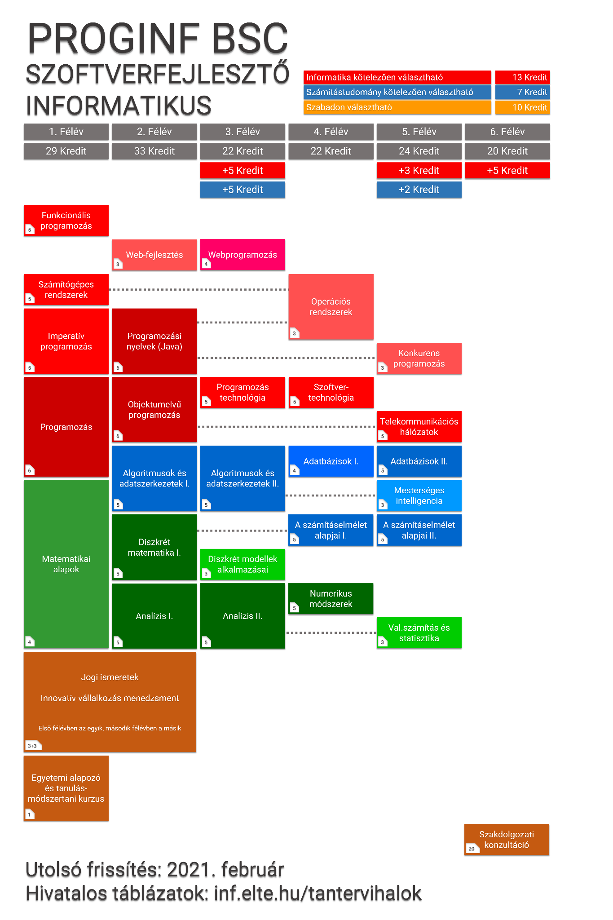
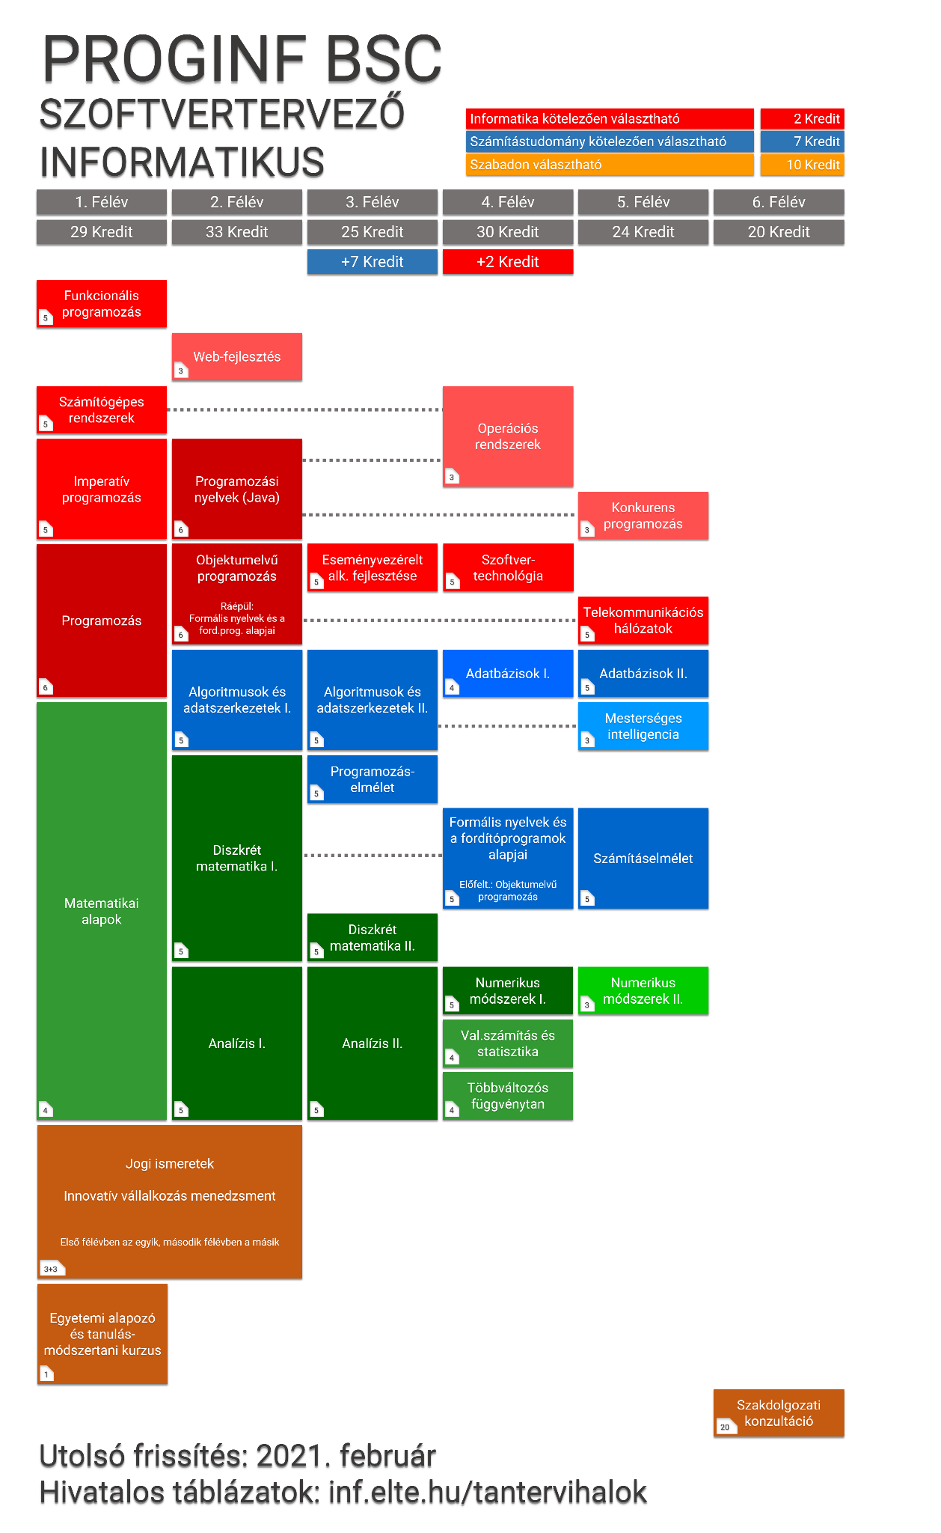

 |  |  |  |  | hehe |  | hihi

